第５表
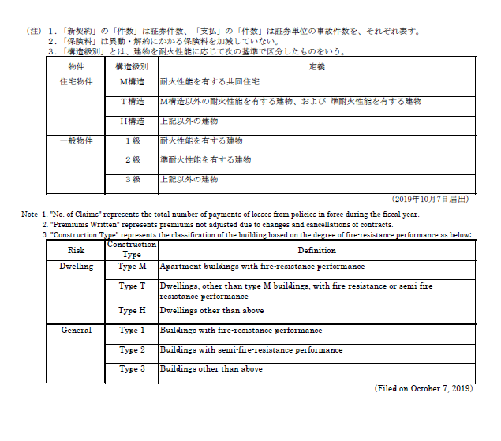
第５表 火災保険 住宅物件・一般物件 構造級別統計表 <2019年度>
Table 5 Fire Insurance for Dwelling Risk and General Risk, Classified by Construction Type <Fiscal 2019>

物件別 Type of Risk | 構造級別 Construction Type | 新 契 約 |  |  | 支 払
 |  | New Contracts |  |  | Claims
 |  | 件 数 | 保 険 金 額 | 保 険 料 | 件 数 | 保 険 金
 |  | No. of Policies | Insured Amounts | Premiums Written | No. of Claims | Claims Paid

 |  |  | 百万円 | 千円 |  | 千円
 |  |  | Million Yen | Thousand Yen |  | Thousand Yen

住宅物件 Dwelling | Ｍ 構 造 Type M | 3,589,664 | 50,724,659 | 81,924,928 | 145,348 | 79,026,148
 | Ｔ 構 造 Type T | 2,902,295 | 54,889,818 | 112,853,116 | 180,178 | 123,853,416
 | Ｈ 構 造 Type H | 6,469,881 | 100,934,434 | 313,031,131 | 431,288 | 357,830,844
 | その他・不明 The Others or Unidentified | 62,185 | 642,781 | 1,514,697 | 102,032 | 100,407,557
 | 小 計 Subtotal | 13,024,025 | 207,191,693 | 509,323,874 | 858,846 | 661,117,966

一般物件 General | １ 級 Type 1 | 981,823 | 210,187,432 | 167,005,950 | 118,724 | 183,955,570
 | ２ 級 Type 2 | 1,516,249 | 71,385,097 | 154,996,809 | 116,021 | 180,635,475
 | ３ 級 Type 3 | 1,220,116 | 31,030,233 | 95,348,956 | 77,374 | 103,305,328
 | その他・不明 The Others or Unidentified | 2,044 | 101,558 | 179,812 | 14,403 | 17,345,890
 | 小 計 Subtotal | 3,720,232 | 312,704,322 | 417,531,528 | 326,522 | 485,242,265
合 計 | Total | 16,744,257 | 519,896,016 | 926,855,403 | 1,185,368 | 1,146,360,232

